機能概要
機能概要 |  | 業 務 | 社宅 | 機 能 | 独自社宅情報更新 |  | 作成者 | 藤橋 | 作成日 | 2015-12-28
 |  | 処 理 | その他管理 | 処理種別 | オンバッチ |  | 修正者 |  | 修正日

 | 機能概要 |  |  |  |  | データフロー
 | 社宅管理主任が、厚生系統合システム社宅業務収容物件以外の社宅に入居している社員の社宅使用料の給与控除を行うために、独自社宅使用料の控除額を設定した独自社宅更新ファイルを入力する。

独自社宅更新ファイル（CSV）
ファイルアップロード
ファイル転送
独自社宅更新ファイル（CSV）

 | 前提条件・制約事項・運用上の留意事項
 | １．バッチ起動条件 【起動条件】 ：オンラインによる随時起動（複数回の起動を可能とする） 【処理周期】 ：毎月月初（請求データ抽出前） 【起動パラメータ】：対象ファイルをアップロード 【対象ファイル】 ：独自社宅更新ファイル（CSV） 【関連機能】 【前処理】 ：なし 【後処理】 ：一括登録・データ抽出結果照会 ：請求情報抽出処理 ２．その他（制約事項、運用上の留意事項） ・独自社宅更新ファイルの氏名コードが［社員］に存在すること。 ・請求情報抽出処理が完了すると、［使用料控除］は、０件となる。 ・当月初回にアップロードされた情報は保持されるため、２回目以降は下記のとおり、独自社宅更新ファイルを記入すること。 追加：氏名コード、控除額のレコードを１行追加。 変更：氏名コードは変更せず、控除額のみ変更する。 削除：氏名コードは変更せず、控除額を０円に変更する。
独自社宅情報更新
独自社宅情報更新画面
（オンライン）

使用料控除
起動依頼
独自社宅情報登録処理
（バッチ）

使用料控除データ投入結果リスト（CSV）
（共通）
請求情報抽出処理

（共通）
一括登録・データ抽出結果照会
 | セキュリティ要件
 | ・利用権限 社宅管理主任（BA） ・ロール名 全社、社宅管理主任（NTT-BA法人用） ・セキュリティ範囲 なし

ダウンロード

画面遷移図
画面遷移図 | 業 務 | 社宅 | 機 能 | 独自社宅情報更新 | 作成者 | 藤橋 | 作成日 | 2015-12-28
 | 処 理 | その他管理 | 処理種別 | オンバッチ | 修正者 |  | 修正日

業務メニュー
独自社宅情報更新
CHZ10S01
「独自社宅情報更新」
メニュー

「登録」ボタン
「結果照会へ」ボタン

（共通）
一括登録・データ抽出結果照会

画面レイアウト
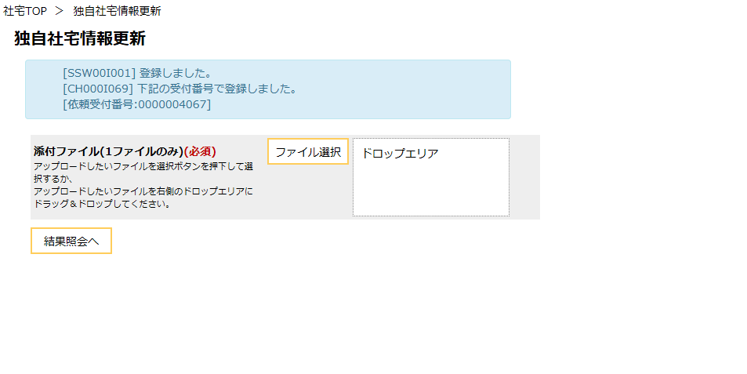
画面レイアウト |  |  | 業 務 | 社宅 |  | 機 能 | 独自社宅情報更新 |  | 作成者 | 藤橋 | 作成日 | 2015-12-28
 |  |  | 処 理 | その他管理 |  | 処理種別 | オンバッチ |  | 修正者 | 藤橋 | 修正日 | 2017-01-15

 | 画面名 | 独自社宅情報更新 （１／２） |  | 表示名 | 独自社宅情報更新 | 画面ＩＤ |  | CHZ10S01

 | ◆登録前の画面イメージ
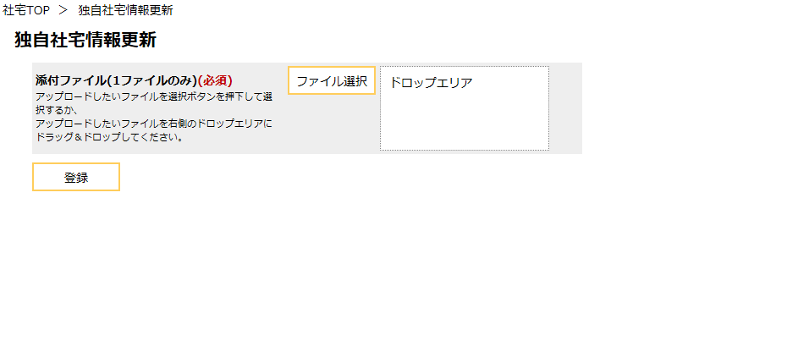

ファイル選択エリア

 | 画面名 | 独自社宅情報更新 （２／２） |  | 表示名 | 独自社宅情報更新 | 画面ＩＤ |  | CHZ10S01

 | ◆登録完了後の画面イメージ

機能詳細（オンライン）
機能詳細 （オンライン） |  |  |  |  | 業 務 |  |  | 社宅 | 機 能 | 独自社宅情報更新 | 作成者 | 藤橋 |  | 作成日 | 2015-12-28
 |  |  |  |  | 処 理 |  |  | その他管理 | 処理種別 | オンバッチ | 修正者 | 井上 |  | 修正日 | 2016-12-28

入力 |  |  | 処理 |  |  |  |  |  |  |  |  | イベントID | 出力

独自社宅情報更新画面
 |  |  |  | １． 独自社宅情報更新
 |  |  |  | （１）初期表示 |  |  |  |  |  |  |  | CHZ10S0101

ファイル
 | 〔独自社宅更新ファイル〕 |  |  | （２）ファイル選択時 |  |  |  |  |  |  |  | CHZ10S0102
 |  | （ローカル） |  |  | ア．ファイルをアップロードするための準備を行う。
 |  |  |  |  |  | ※複数ファイルの選択は不可とする。 （詳細は、「業務共通：ファイルアップロード」を参照）

 |  |  |  | （３）『登録』ボタン押下時 |  |  |  |  |  |  |  | CHZ10S0103
 |  |  |  |  | ア．バリデーションチェックを行う。（「画面項目仕様」を参照）
 |  |  |  |  | （ア）確認ダイアログで『はい』を選択した場合、以下の処理を実行する。

ファイル
 |  |  |  |  | （イ）〔独自社宅更新ファイル〕のファイル名を変換し、サーバにアップロードする。
 |  |  |  |  |  | ファイル名 ： [セッション氏名コード]_CHZ10F01_yyyymmddhhmmssミリ秒.csv
 |  |  |  |  |  |  |  |  |  |  |  |  |  |  | 〔独自社宅更新ファイル〕
 |  |  |  |  | （ウ）ジョブを登録する。
 |  |  |  |  |  | 一括登録（ジョブ登録）（外部機能仕様（共通）機能詳細－一括登録（ジョブ登録）参照）
 |  |  |  |  |  |  | （バッチ処理の内容については、「機能詳細（バッチ）」を参照）
 |  |  |  |  |  | 引数
 |  |  |  |  |  | ・氏名コード： 画面操作者の氏名コード
 |  |  |  |  |  | ・機能ＩＤ： 本機能の機能ＩＤ
 |  |  |  |  |  | ・ジョブＩＤ： バッチに対応するジョブＩＤ
 |  |  |  |  |  | ・引数１： 画面操作者の氏名コード
 |  |  |  |  |  | ・引数２： 『ファイル選択エリア』のアップロードファイル名

 |  |  |  |  | （エ）独自社宅情報更新画面（結果）を表示する。
 |  |  |  |  |  | ⅰ．上記（ウ）で取得した依頼受付番号を画面に表示する。（「チェック仕様 オンライン 項番01」を参照）

機能詳細 （バッチ）
機能詳細 （バッチ） |  |  |  | 業 務 |  | 社宅 |  |  | 機 能 |  | 独自社宅情報更新 |  | 作成者 | 藤橋 |  | 作成日 |  | 2015-12-28
 |  |  |  | 処 理 |  | その他管理 |  |  | 処理種別 |  | オンバッチ |  | 修正者 |  |  | 修正日

入力 |  | 処理 |  |  |  |  |  |  |  |  |  |  |  | イベントID | 出力

ファイル
 |  |  | １．初期処理
 | 〔独自社宅更新ファイル〕 |  | （１）処理開始
 |  |  |  | 処理開始のメッセージを出力する。（「チェック仕様 バッチ 項番01、02」を参照）

テーブル
 |  |  | （２）起動パラメータの取得
 | ［社員］ |  |  | ア．入力ファイル情報の取得
 | ［使用料控除］ |  |  | ［ジョブ管理］より、依頼受付番号（ジョブシーケンスコード）に対応する入力ファイル情報（アップロードされたファイルパス）
 | ［ジョブ管理］ |  |  | を取得する。
 |  |  |  |  | ・入力ファイル情報が取得できない場合、エラーメッセージをログに取得し、処理を異常終了する。
 |  |  |  |  | （「チェック仕様 バッチ 項番03」を参照）

 |  |  | （３）入力ファイルのオープン
 |  |  |  | 〔独自社宅更新ファイル〕を開く。（「チェック仕様 バッチ 項番04」を参照）

 |  |  | （４）ＤＢのトランザクションの開始
 |  |  | （５）出力ファイルへのヘッダ出力
 |  |  |  | 〔使用料控除データ投入結果リスト〕を開き、ヘッダ行を出力する。（「チェック仕様 バッチ 項番05」を参照）
 |  |  |  | （出力イメージについて、「補足説明 １．使用料控除データ投入結果リストのイメージ」を参照）

ファイル
 |  |  | ２．主処理 |  |  |  |  |  |  |  |  |  |  |  |  |  |  | 〔使用料控除データ投入結果リスト〕
 |  |  | （１）〔独自社宅更新ファイル〕より１レコードずつ読み込み、終了まで以下を繰り返す。（「チェック仕様 バッチ 項番06」を参照）
 |  |  |  | （ファイルレイアウトは、「入力ファイル項目仕様」を参照）

 |  |  |  | ア．バリデーションチェックを行う。（「画面項目仕様」を参照）
 |  |  |  | イ．入力ファイルの項目チェックを行う。
 |  |  |  |  | チェック仕様 項番07～09を順にチェックし、途中でエラーが発生した場合、同一レコードに対して以降のチェックは実施しない。
 |  |  |  |  | （「チェック仕様 バッチ 項番07～09」を参照）

 |  |  |  | ウ．更新区分の決定
 |  |  |  | （ア）入力チェックでエラーが発生していない場合
 |  |  |  |  | 〔独自社宅更新ファイル．氏名コード〕をキーにして［使用料控除］を検索し、レコードの有無を確認する。

 |  |  |  | （イ）更新区分を決定する。

 |  |  |  |  | 条件 |  |  |  |  | 更新区分 |  | 処理パターン
 |  |  |  |  |  |  | レコード無し |  |  | “追加” |  | 追加
 |  |  |  |  | 入力チェックでエラーがない場合 |  | レコード有り | 控除額が0 |  | “0円(削除)” |  | 更新
 |  |  |  |  |  |  |  | 上記以外 |  | “更新” |  | 更新
 |  |  |  |  | 入力チェックでエラーがある場合 |  |  |  |  | “－” |  | 無し

テーブル
 |  |  |  | エ．［使用料控除］の追加・更新
 |  |  |  | （ア）入力チェックでエラーが発生していない場合 |  |  |  |  |  |  |  |  |  |  |  |  | ［使用料控除］
 |  |  |  |  | 〔独自社宅更新ファイル．氏名コード〕をキーにして、［使用料控除］の追加あるいは更新を行う。
 |  |  |  |  | 追加の場合、「テーブル更新仕様 使用料控除 追加」を参照
 |  |  |  |  | 更新の場合、「テーブル更新仕様 使用料控除 更新」を参照

 |  |  |  | オ．〔使用料控除データ投入結果リスト〕の出力
 |  |  |  |  | 入力ファイルのレコード情報および、入力チェック結果、更新区分を、〔使用料控除データ投入結果リスト〕ファイルに出力する。
 |  |  |  |  | （詳細は、「出力ファイル項目仕様 データ部」を参照）

 |  |  | ３．後処理
 |  |  | （１）結果部の出力
 |  |  |  | ア．〔使用料控除データ投入結果リスト〕のトレーラレコードの出力
 |  |  |  |  | 入力ファイル件数、エラー件数等を結果情報として、〔使用料控除データ投入結果リスト〕ファイルに出力する。
 |  |  |  |  | （詳細は、「出力ファイル項目仕様 トレーラレコード」を参照）

 |  |  | （２）ＤＢのトランザクションの終了
 |  |  |  | ア．エラーが１件以上存在する場合は、ＤＢトランザクションをロールバックする。
 |  |  |  |  | （エラーが発生していない場合は、ＤＢトランザクションをコミットする）

 |  |  | （３）処理終了
 |  |  |  | ア．ファイルのクローズ
 |  |  |  |  | 〔独自社宅更新ファイル〕〔使用料控除データ投入結果リスト〕をクローズする。
 |  |  |  |  | （「チェック仕様 バッチ 項番10」を参照）
テーブル
 |  |  |  | イ．処理終了のメッセージの出力 |  |  |  |  |  |  |  |  |  |  |  |  | ［ジョブ管理］
 |  |  |  |  | 入力・出力件数等の情報をログに出力する。（「チェック仕様 項番11～14」を参照）

 |  |  |  | ウ．終了判定
 |  |  |  |  | 重要度が“異常”のチェックエラーが発生した場合、処理結果を「エラー」とする。
 |  |  |  |  | 重要度が“エラー”のチェックエラーが発生した場合、処理結果を「正常」とする。
 |  |  |  |  | 上記以外の場合、処理結果を「正常」とする

